Mortes100mil
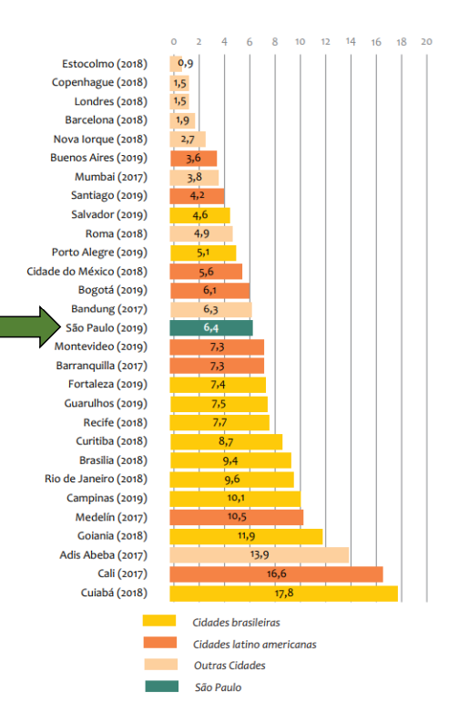
Cidade | Mortes no Transito por 100 mil habitantes
Salvador (2019) | 4.6
Porto Alegre (2019) | 5.1
São Paulo (2019) | 6.4
Fortaleza (2019) | 7.4
Guarulhos (2019) | 7.5
Recife (2018) | 7.7
Curitiba (2018) | 8.7
Brasilia (2018) | 9.4
Rio de Janeiro (2018) | 9.6
Campinas (2019) | 10.1
Goiania (2018) | 11.9
Cuiabá (2018) | 17.8

